关系图
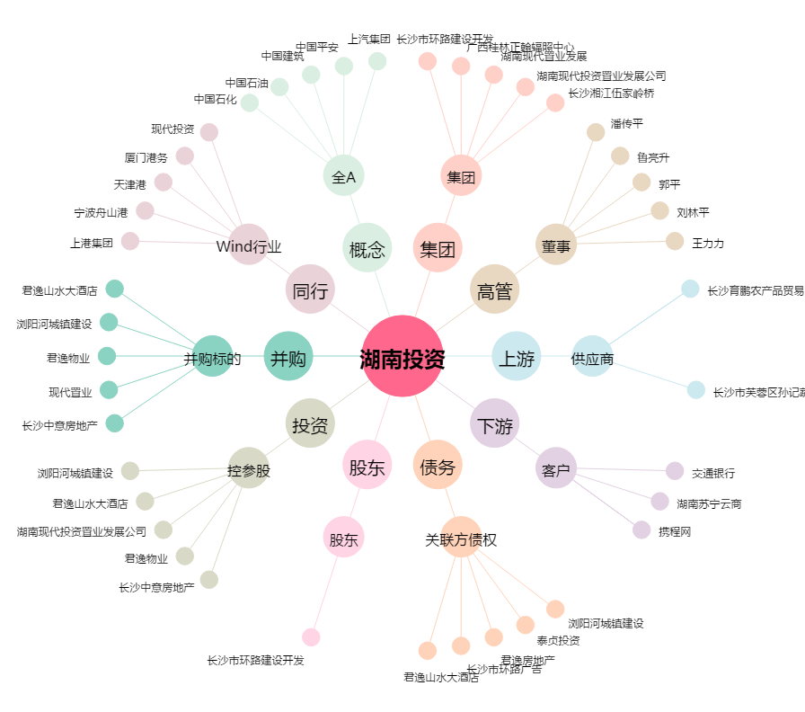
湖南投资[000548.SZ] - 关系概览图

